クラス図（IzShopping）
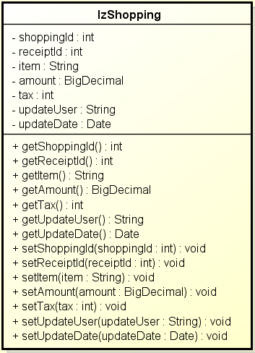
単体テスト仕様書 | テスト対象 | 買い物情報
 |  | IzShopping

